出租案例
5000 | 58 | 86.206896552
5500 | 65 | 84.615384615
5000 | 61 | 81.967213115
5000 | 60 | 83.333333333
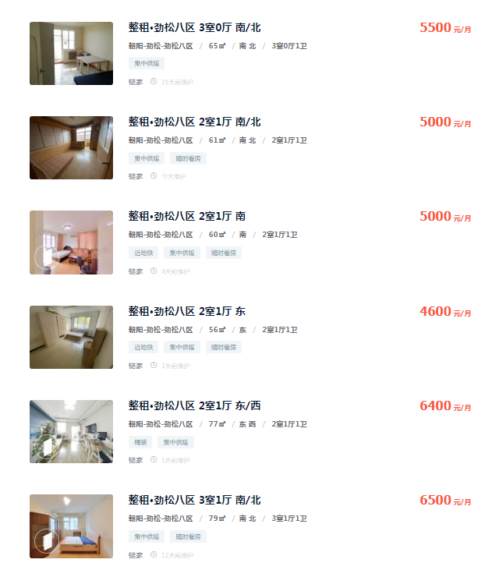
4600 | 56 | 82.142857143
6400 | 77 | 83.116883117
6500 | 79 | 82.278481013
5500 | 62 | 88.709677419
5800 | 65 | 89.230769231

84.622388393 |  | 4893.7127208

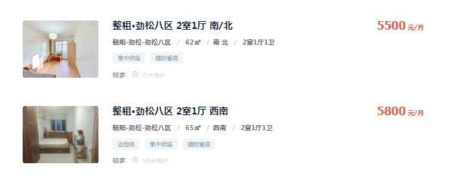

出售案例
